1_概要＆幹部メンバー表
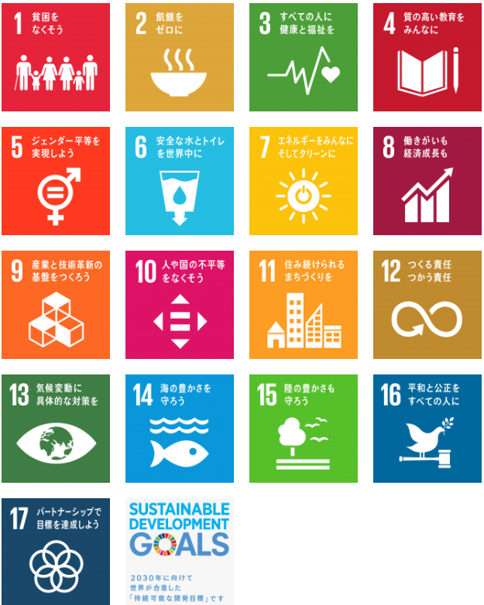
 |  |  |  |  |  |  | 提出日
2026年度 Tokai Co-creation Challenge活動計画書（コトつくり）

プロジェクト名 |  |  |  |  | キャンパス |  |  |  |  | メンバー数

SDGsの17の目標の中で活動内容に最も合っているものを選択してください。

プロジェクト概要紹介[150字以上200字以内] ※採択後、学内外広報に利用します。

 |  |  |  |  |  |  |  |  | 0文字
1年間の活動達成目標（数値を含む）を示してください。またそれを達成するための適切な手段行動（数値含む）も記入してください。

 |  |  |  |  |  | 目標達成予定日：

プロジェクト活動を通じて、４つの力の獲得の他、自分たちがどのように成長することを目指すのか記入してください。[200字程度]

 |  |  |  |  |  |  |  |  | 0文字
幹部メンバー(兼任不可)※必ず全ての役職を配置してください。
役職 | 学生証番号 | 氏名 | カナ氏名 | 学部学科研究科 |  | TEL |  | mail
リーダー
マネージャー
広報リーダー
会計リーダー

